Vents
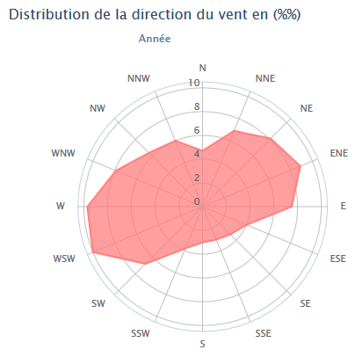
Pilot chart juin | https://msi.nga.mil/MSISiteContent/StaticFiles/NAV_PUBS/APC/Pub106/106jun.pdf
Pilot chart février | https://msi.nga.mil/MSISiteContent/StaticFiles/NAV_PUBS/APC/Pub106/106feb.pdf

Statistiques "Gascogne buoy" | https://fr.windfinder.com/windstatistics/gascogne_buoy
 | Les statistiques basées sur des observations entre 10/2001 - 02/2018 tous les jours de 7h à 19h

Bouées ATL | http://www.infoclimat.fr/mer/bouees.php

Figaro2
Figaro TCC 1,105 / 1,092 /1,085 /1,066 / yuzu 1.046
https://www.uncl.com/wp-content/uploads/2017/01/GUIDE_IRC_2017.pdf
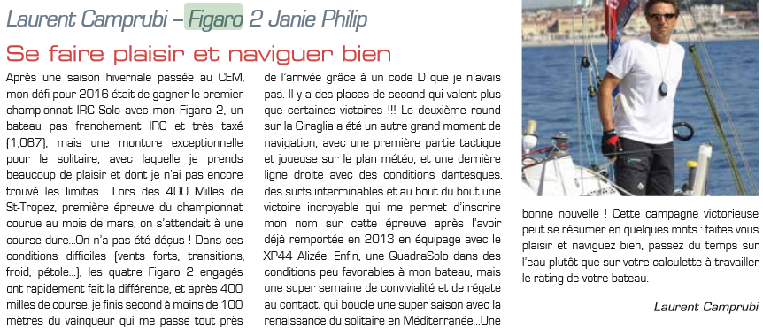

Tangon | 421
P | 1300 | guindant GV
E | 470 | bordure GV
HLU | 1315 | guindant foc
HPL | 420 | perpend,

